关系图
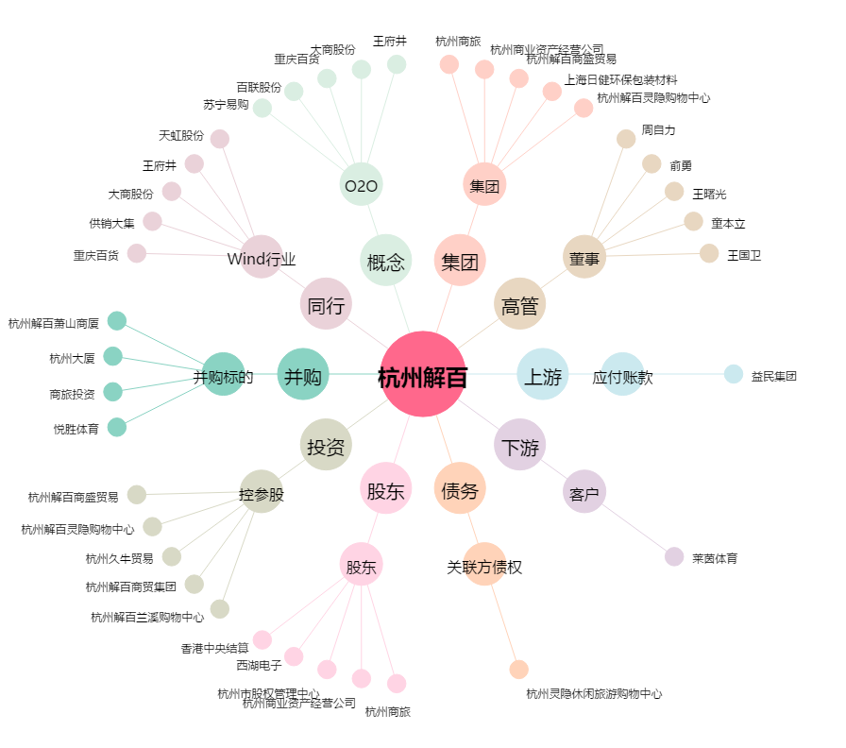
杭州解百[600814.SH] - 关系概览图

